Закупка cronier-mac
Фото | Наименование | Цена | Кол-во | Сумма
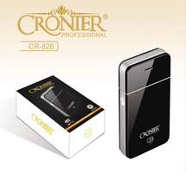 | CR-826 | 300.00 | 1 | 300.00
Итого: 1 позиций |  |  | 1 | 300.00

